Лист1
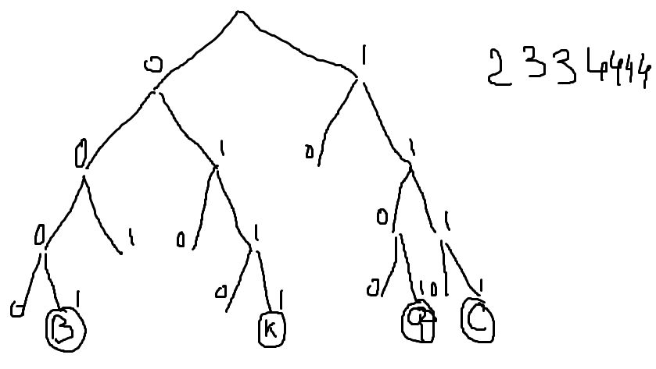

ааааа | 2 | 3
тт | 3 | 3
и | 3 | 3
р | 4 | 3
о | 4 | 4
ф | 4 | 4
с | 4 | 4
к | 4 | 4
в | 4 | 4
 | 43 | 47

